Imagens
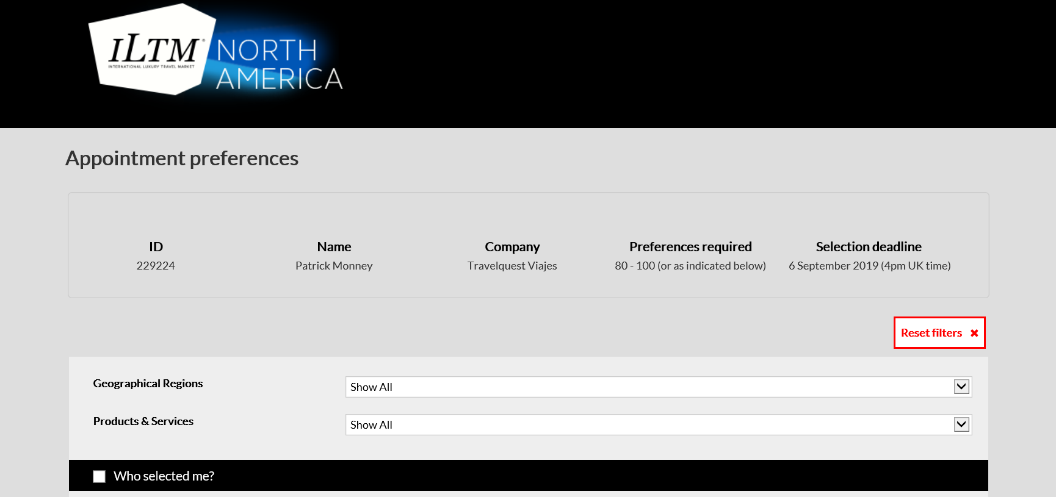
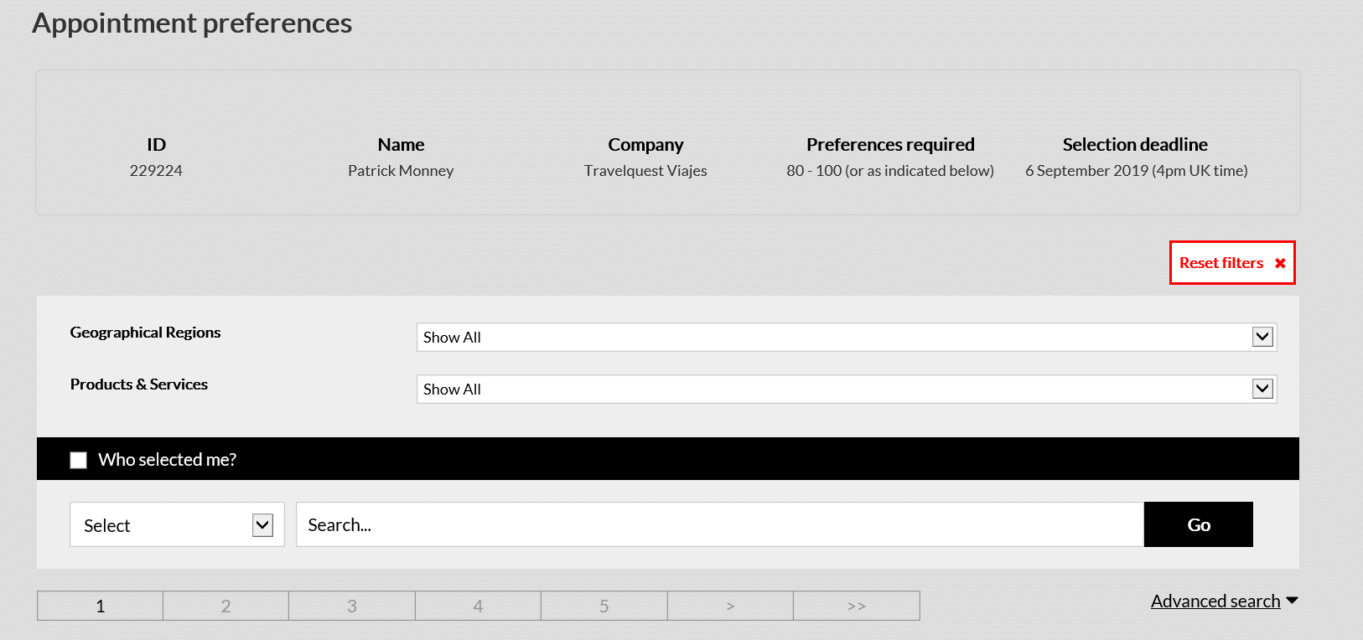
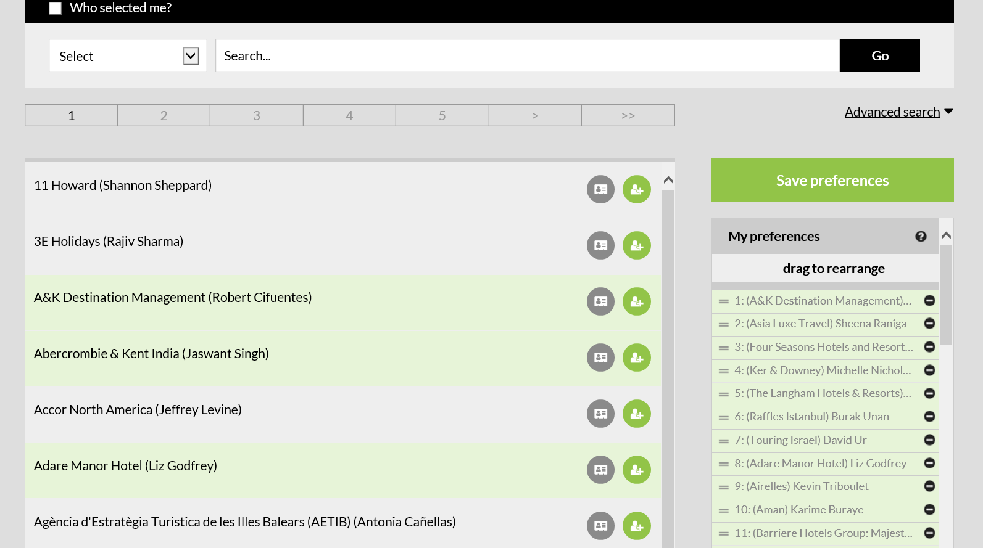
Item 15.) Layout PDF Agenda - Break

Exemplo correto, 25 min break tudo junto: |  | Exemplo incorreto, 25 min break está 'quebrado' em 20 min break + 5 min deslocamento

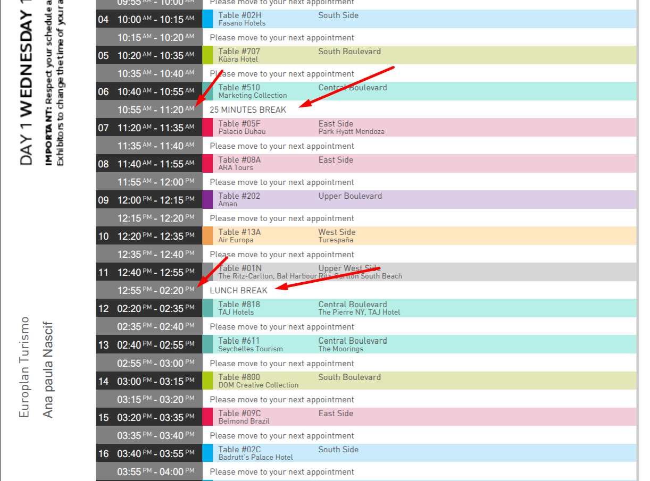

Exemplo errado, a corrigir:
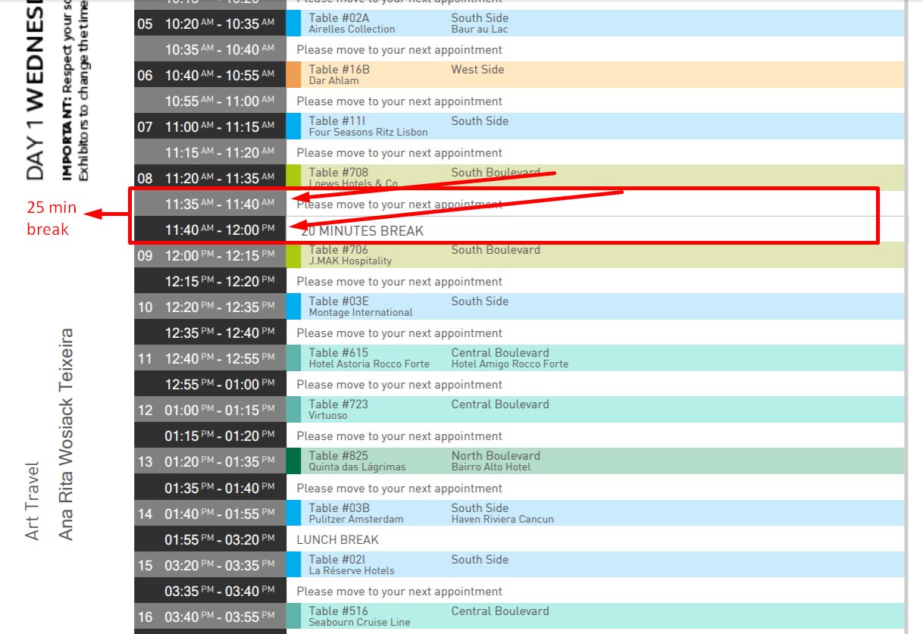

Item 19.) Questões de Preferências - Aba 1 da Fase 2

 | A. Expositor

 | Visualização cliente expositor:

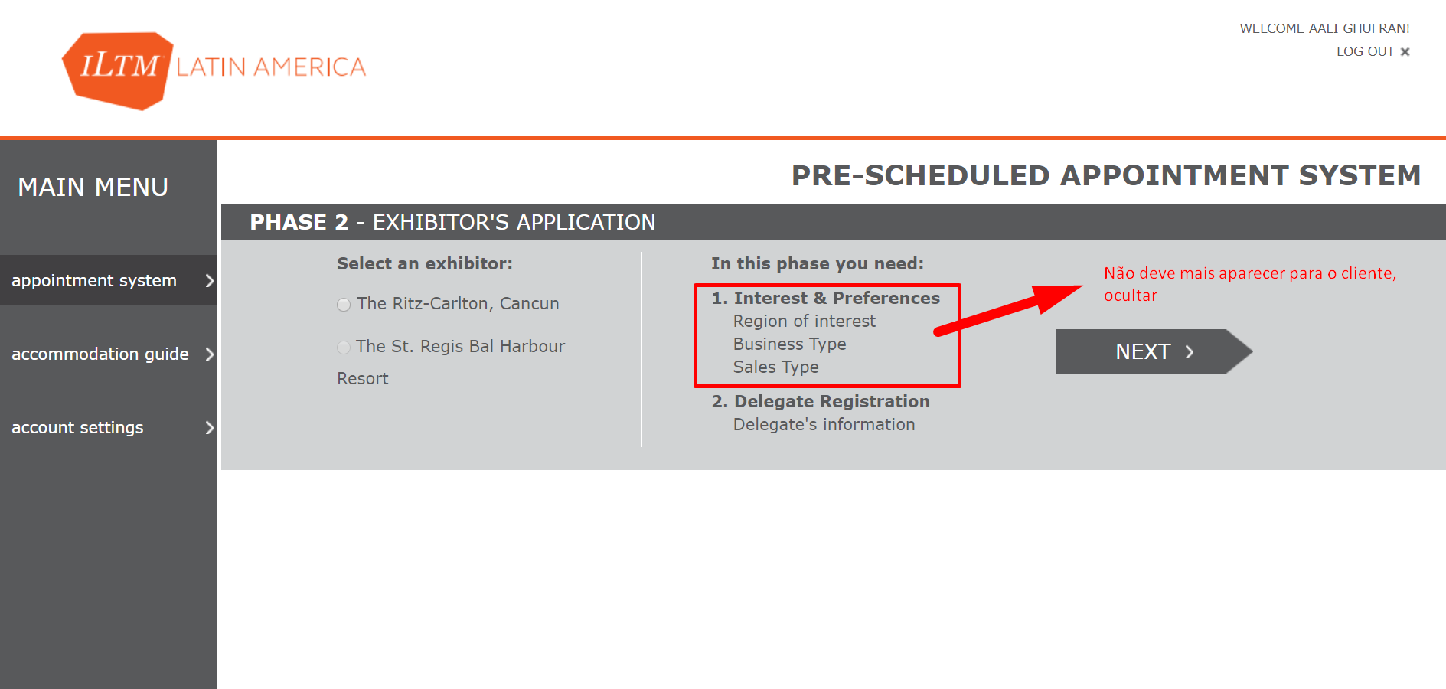

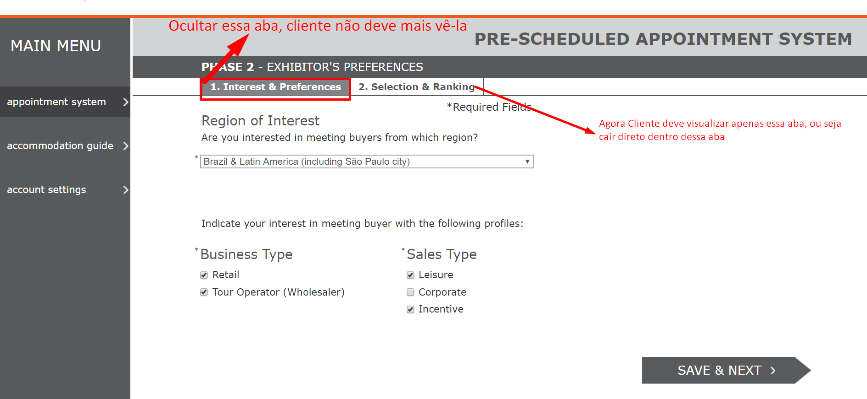

 | Programação por trás no sistema, devem estar selecionados default cfme abaixo:
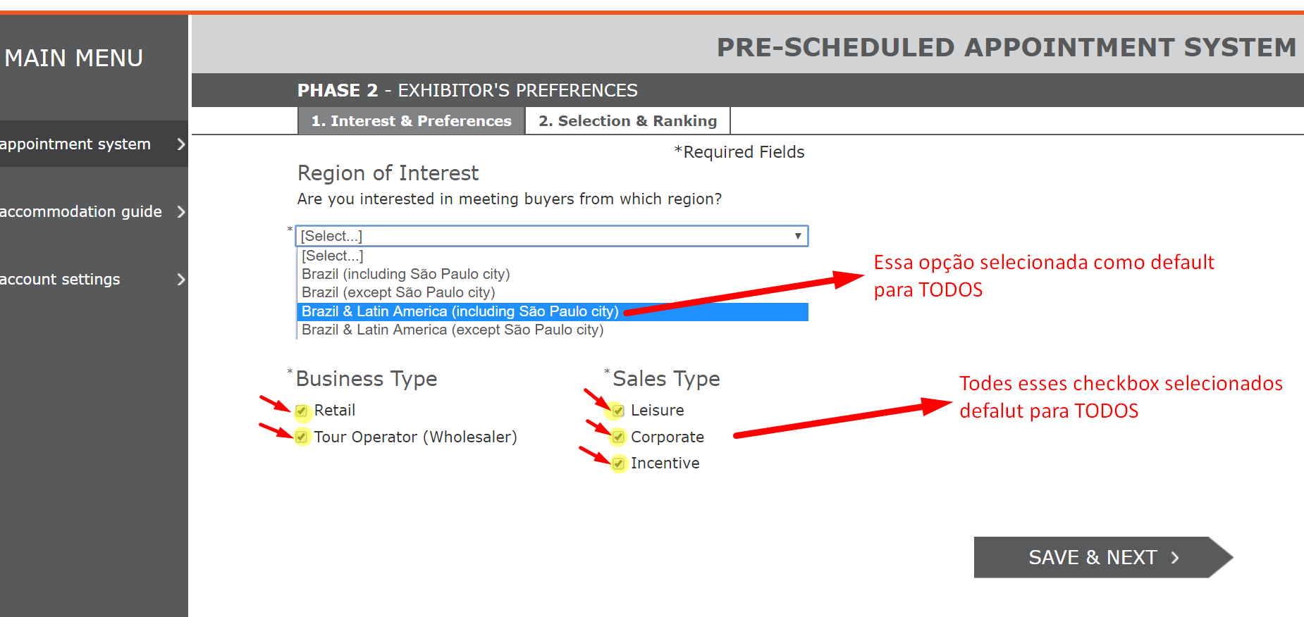

 | B. BUYER

 | Visualização cliente buyer:

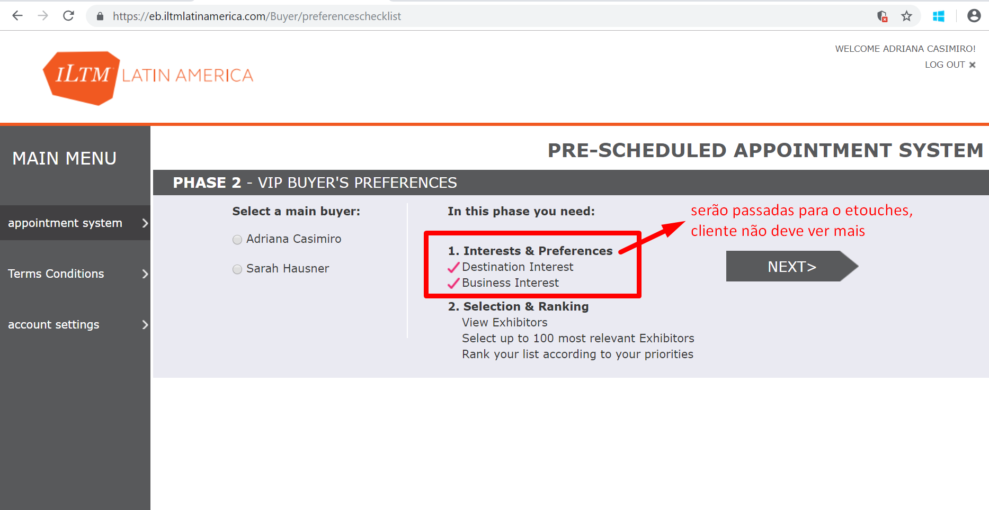

 | Programação por trás no sistema, devem estar selecionados default cfme abaixo:

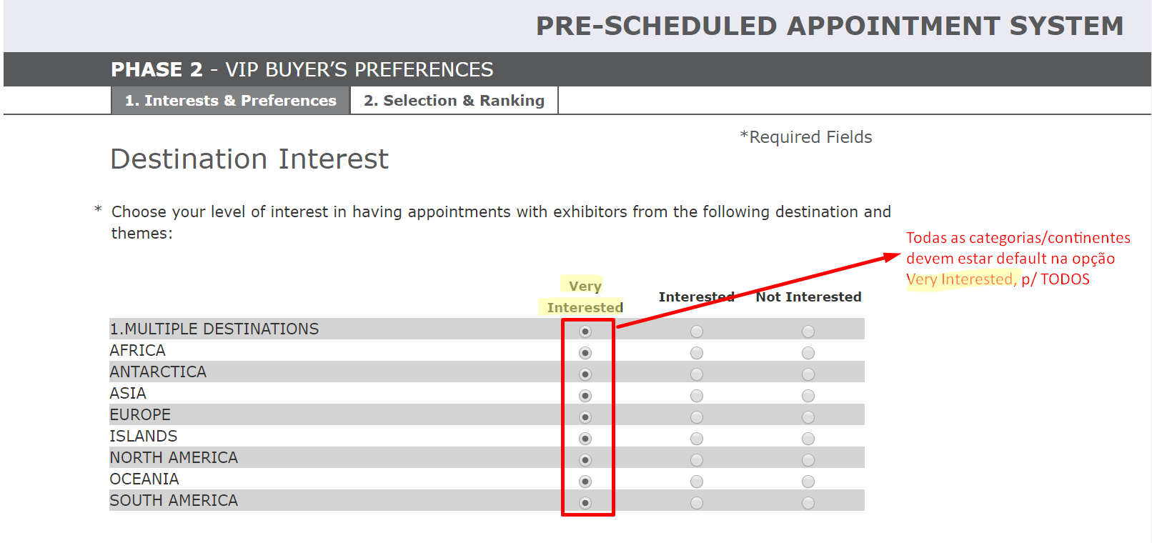

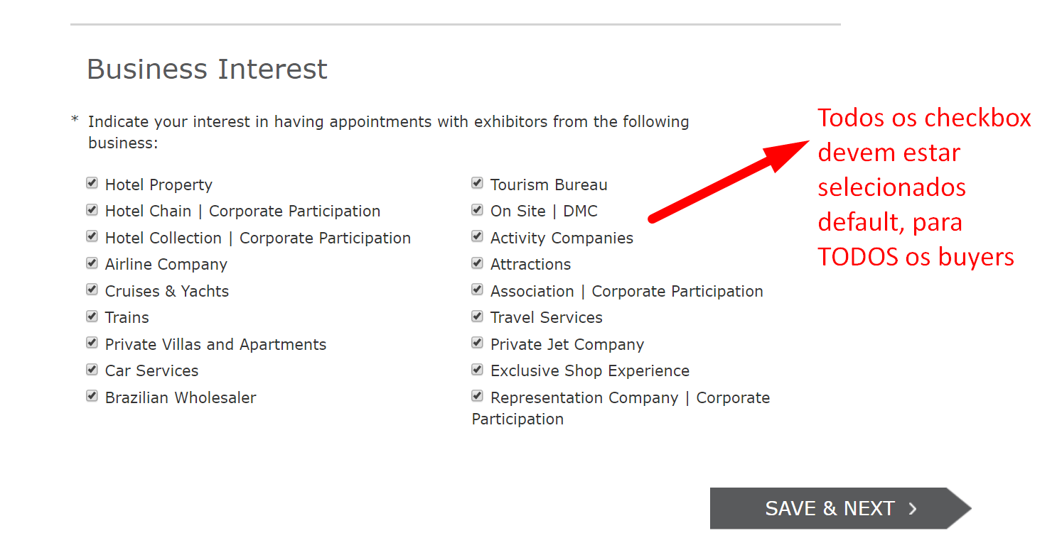

Item 18.)
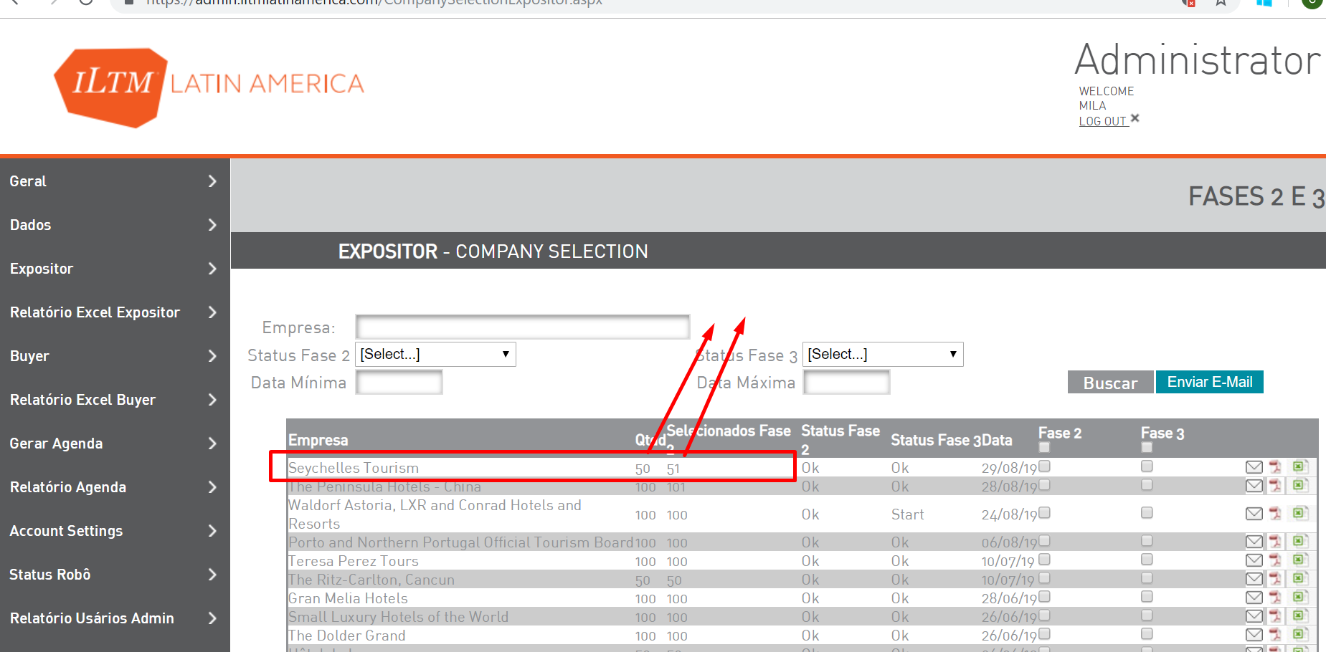

Item 20.)

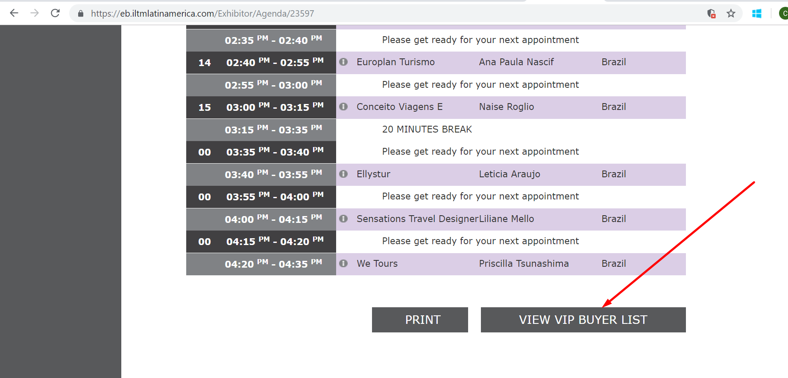

Item 12.)

